Menu
Controle de Estoque

Acessar a Planilha

O Controle de Estoque é fundamental para a sobrevivência de uma micro ou pequena empresa. O conhecimento sobre a reserva de produtos de uma empresa é essencial para uma boa gestão de estoque e permite idenficar o momento certo de buscar novos produtos com os fornecedores.


Esta planilha foi desenvolvida por:
Empresa: | Empresa ABCDE

INICIAR
INSTRUÇÕES

Clientes
Controle de Estoque | Cadastro de Clientes

Clientes
Produtos
Vendas
Relatório

NOVO
SALVAR
LIMPAR
PESQUISAR
CADASTRO DE CLIENTES Cadastre os clientes da sua empresa.

Código: | Campo Automático. Não é necessário preencher.

Nome:

Endereço:

Telefone:

Produtos
Controle de Estoque | Cadastro de Produtos

Clientes
Produtos
Vendas
Relatório

NOVO
SALVAR
LIMPAR
PESQUISAR
CADASTRO DE PRODUTOS Cadastre os produtos da sua empresa.

Código: | Campo Automático. Não é necessário preencher. | ESTOQUE ATUAL

Descrição:

Valor:

Estoque Mínimo:

Fornecedor:
Inserir Estoque

Quantidade:

Vendas
Controle de Estoque | Cadastro de Vendas

Clientes
Produtos
Vendas
Relatório

SALVAR
LIMPAR
CADASTRO DE VENDAS Cadastre as saídas dos produtos.

Cliente:

Produto:

Código Produto | Descrição do Produto |  | Qtde | Valor Unitário | Subtotal

 |  | Total: | 0 |  | R$-

Relatório
Controle de Estoque | Relatório

Clientes
Produtos
Vendas
Relatório
Imprimir

Estoque Crítico
 | Total
Produto 2 | 10
Produto 3 | 0
Produto 4 | 0
Produto 5 | 0
Produto 6 | 0
Alto Estoque
 | Total
Produto 1 | 80
Produto 2 | 10
Produto 5 | 0
Produto 4 | 0
Produto 6 | 0
(vazio) | 0
Produto 3 | 0

Alto Valor no Estoque
 | Total
Produto 1 | R$4,000.00
Produto 2 | R$100.00
Produto 5 | R$-
Produto 4 | R$-
Produto 6 | R$-
(vazio) | R$-
Produto 3 | R$-
Compras Recentes
Produto 2 | 15
Produto 1 | 100
0 | 0
0 | 0
0 | 0

Mais Vendidos
 | Total
Produto 1 | 20
Produto 2 | 5
Mais Comprados
 | Total
Produto 1 | 100
Produto 2 | 15

Instruções
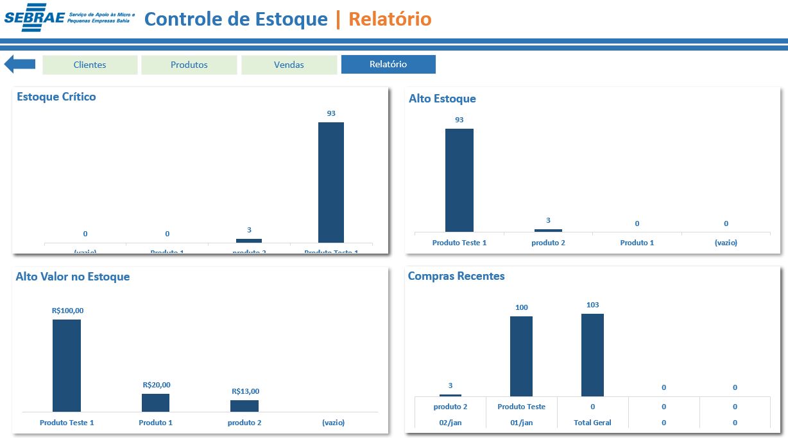
Controle de Estoque

Acessar a Planilha
Instruções

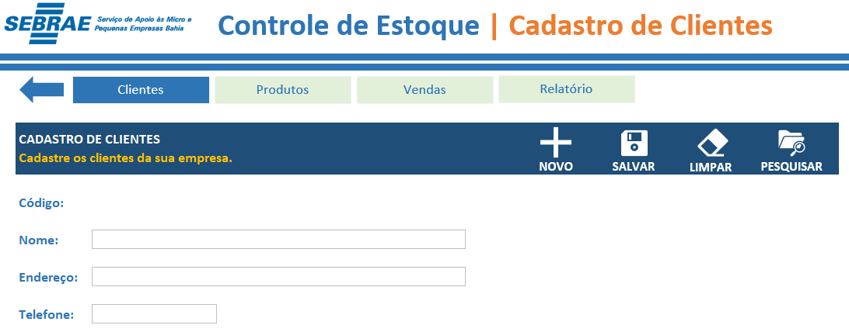
Clique na seta azul para voltar ao Menu.

Utilize os botões para navegar na planilha.

Utilize os botões para fazer o lançamento na Planilha. Tanto para cadastrar novos clientes, alterar cadastros e pesquisar infomações referentes ao cadastro.

Preencha os dados do Cliente para fazer o Cadastro.

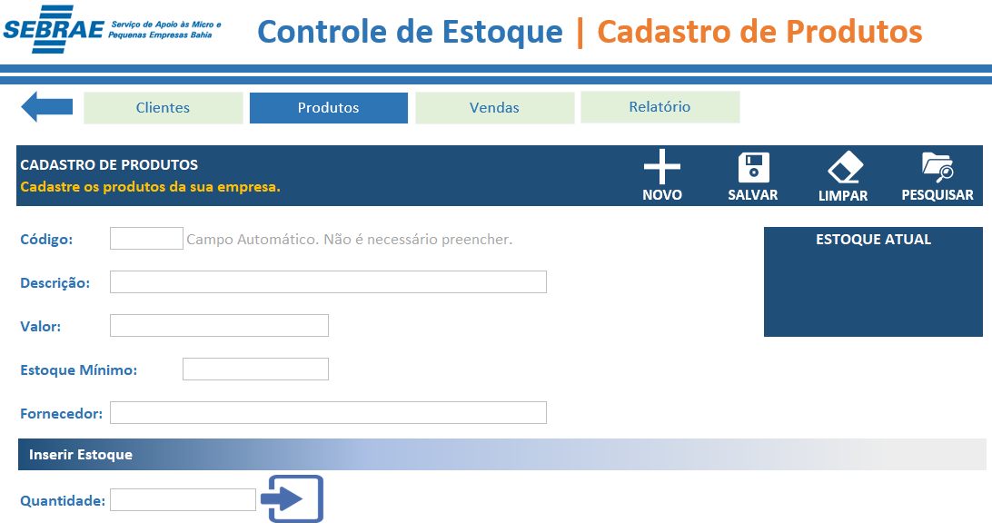

Utilize os botões para fazer o lançamento na Planilha. Tanto para cadastrar novos clientes, alterar cadastros e pesquisar infomações referentes ao cadastro.

Preencha os dados do seu Produto para fazer o Cadastro.

Insira a quantidade de produtos para inserir em seu estoque.

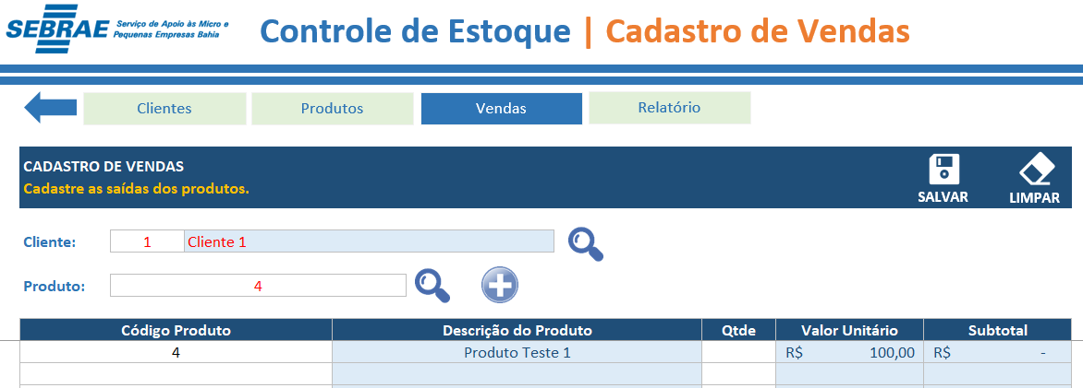

Utilize o botão "Salvar" para salvar os dados e o botão "Limpar" para limpar a tela.

Clique na Lupa para pesquisar tanto o cliente como o produto para fazer o lançamento das vendas. Após isso, clique no botão de "+".

Após isso, insira a quantidade de venda de cada produto.

Faça a Análise dos seus dados a partir dos gráficos.

